registro
data | Dia da semana | Qualidade sono | Sensação ao acordar | Reg. Sono Relógio |  | PSR | PSE | Escala de DOR(2a. tabela) | Estresse | Minutos treino | Valor Sono
 |  |  |  |  | HRV
2026-10-14 | qua | 7 | 6 | 81 | 1 | 7 | 1 | 2 | 6 | 1 | 6.50
 | ter | 1 | 1 | 1 | 1 | 1 | 1 | 1 | 1 | 3 | 1.00
 | ter | 1 | 1 | 1 | 1 | 1 | 1 | 1 | 1 | 2 | 1.00
 | ter | 1 | 1 | 1 | 1 | 1 | 1 | 1 | 1 | 4 | 1.00
 | ter | 1 | 1 | 1 | 1 | 1 | 1 | 1 | 1 | 5 | 1.00
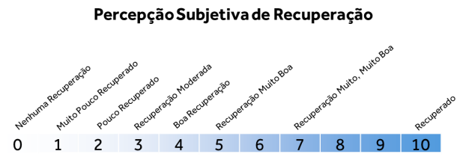
 | ter | 1 | 1 | 1 | 1 | 1 | 1 | 1 | 1 | 6 | 1.00
 | ter | 1 | 1 | 1 | 1 | 1 | 1 | 1 | 1 | 7 | 1.00
 | ter | 1 | 1 | 1 | 1 | 1 | 1 | 1 | 1 | 8 | 1.00
 | ter | 1 | 1 | 1 | 1 | 1 | 1 | 1 | 1 | 9 | 1.00
 | ter | 1 | 1 | 1 | 1 | 1 | 1 | 1 | 1 | 10 | 1.00
 | ter | 1 | 1 | 1 | 1 | 1 | 1 | 1 | 1 | 11 | 1.00
 | ter | 1 | 1 | 1 | 1 | 1 | 1 | 1 | 1 | 12 | 1.00
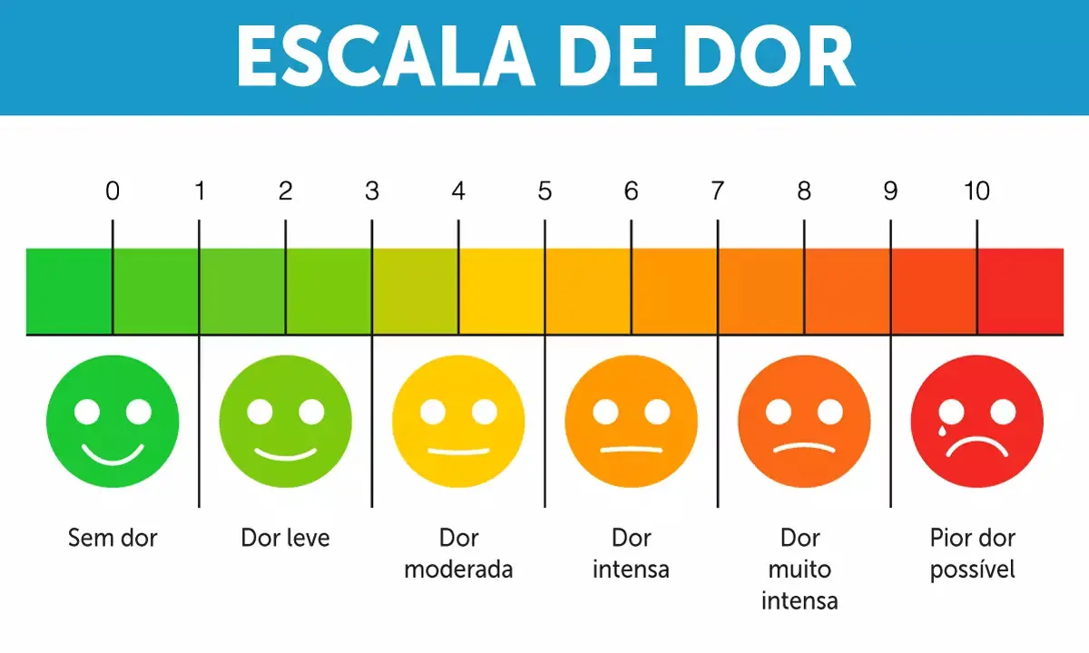
 | ter | 1 | 1 | 1 | 1 | 1 | 1 | 1 | 1 | 13 | 1.00
 | ter | 1 | 1 | 1 | 1 | 1 | 1 | 1 | 1 | 14 | 1.00
 | ter | 1 | 1 | 1 | 1 | 1 | 1 | 1 | 1 | 15 | 1.00
 | ter | 1 | 1 | 1 | 1 | 1 | 1 | 1 | 1 | 16 | 1.00
 | ter | 1 | 1 | 1 | 1 | 1 | 1 | 1 | 1 | 17 | 1.00
 | ter | 1 | 1 | 1 | 1 | 1 | 1 | 1 | 1 | 18 | 1.00
 | ter | 1 | 1 | 1 | 1 | 1 | 1 | 1 | 1 | 19 | 1.00
 | ter | 1 | 1 | 1 | 1 | 1 | 1 | 1 | 1 | 20 | 1.00
 | ter | 1 | 1 | 1 | 1 | 1 | 1 | 1 | 1 | 21 | 1.00
 | ter | 1 | 1 | 1 | 1 | 1 | 1 | 1 | 1 | 22 | 1.00
 | ter | 1 | 1 | 1 | 1 | 1 | 1 | 1 | 1 | 23 | 1.00
 | ter | 1 | 1 | 1 | 1 | 1 | 1 | 1 | 1 | 24 | 1.00
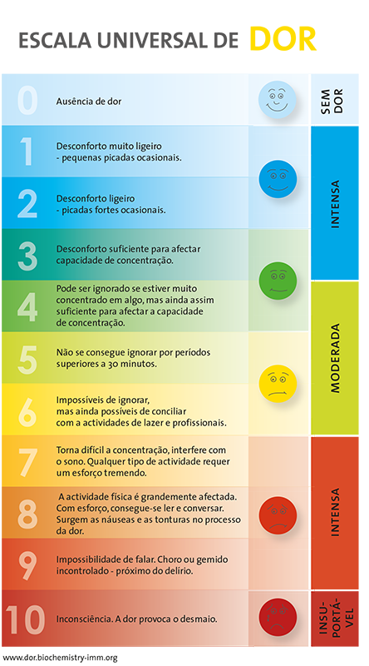
 | ter | 1 | 1 | 1 | 1 | 1 | 1 | 1 | 1 | 25 | 1.00
 | ter | 1 | 1 | 1 | 1 | 1 | 1 | 1 | 1 | 26 | 1.00
 | ter | 1 | 1 | 1 | 1 | 1 | 1 | 1 | 1 | 27 | 1.00
 | ter | 1 | 1 | 1 | 1 | 1 | 1 | 1 | 1 | 28 | 1.00
 | ter | 1 | 1 | 1 | 1 | 1 | 1 | 1 | 1 | 29 | 1.00
 | ter | 1 | 1 | 1 | 1 | 1 | 1 | 1 | 1 | 30 | 1.00

dados junho
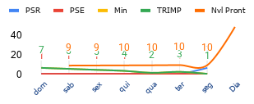
data | treino | dias de treino | avaliação sono | Escala de DOR | Pont relógio | % Recup. sono | Dia semana | PSR | PSE | Min | TRIMP | TSS | TSS Cronico | ATL (TRIMP) | CTL | TSB | soma diaria | Soma Semanal | Mono diaria | Strain | Nivel Prontidão | monotonia sem | Coef. de variação | lim inferior | lim superior | Fator esc. TSS |  | [(10 - PSE) + (10 - Dor) + (10 - Fadiga) + (10 - Estresse) + Média_Sono + Hidratação] / 6 * 2
14/10/2026 | 1 | 7 | 6.50 | 2 | 81 | 8.1 | seg | 7 | 1 | 1 | 1 | 0 | 0 | 1 | 0 | -1 | 1 | 28 | 0.00 | 0.00 | 48 | 1.8516402 | 54.00617249 | 0.8 | 1.3 | 0.8 | 9
 | 2 |  | 1.00 | 1 | 1 | 0.1 | ter | 1 | 1 | 3 | 3 | 0 | 0 | 2.7 | 0.3594296707 | -2.340570329 | 3 | C.Med | 1.41 | 5.66 | 10 | 5.092010549 | 19.63860818 | 0.8 | 1.3 | 0.8
 | 3 |  | 1.00 | 1 | 1 | 0.1 | qua | 1 | 1 | 2 | 2 | 0 | 0 | 1.62 | 0.5272394404 | -1.09276056 | 2 | 4.0 | 2.00 | 12.00 | 10 | 8.332380898 | 12.00137166 | 0.8 | 1.3 | 0.8
 | 4 |  | 1.00 | 1 | 1 | 0.1 | qui | 1 | 1 | 4 | 4 | 0 | 0 | 2.916 | 0.8452362631 | -2.070763737 | 4 | TT min | 1.94 | 19.36 | 10 | 11.57275125 | 8.640987598 | 0.8 | 1.3 | 0.8
 | 5 |  | 1.00 | 1 | 1 | 0.1 | sex | 1 | 1 | 5 | 5 | 0 | 0 | 3.2805 | 1.169423686 | -2.111076314 | 5 | 28 | 1.90 | 28.46 | 10 |  |  | 0.8 | 1.3 | 0.8
 | 6 |  | 1.00 | 1 | 1 | 0.1 | sab | 1 | 1 | 6 | 6 | 0 | 0 | 3.54294 | 1.485391163 | -2.057548837 | 6 | 4 | 1.87 | 39.29 | 9 |  |  | 0.8 | 1.3 | 0.8
 | 7 |  | 1.00 | 1 | 1 | 0.1 | dom | 1 | 1 | 7 | 7 | 1 | 0 | 3.720087 | 1.782878566 | -1.937208434 | 7 |  | 1.85 | 51.85 | 9 |  |  | 0.8 | 1.3 | 0.8 | Pearson PSE PSR |  | #DIV/0! | Pearson PSE Sono | #DIV/0! |  | Pearson PSR Sono |  | 1.00
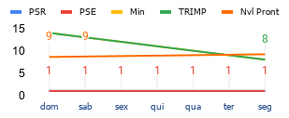
 | 8 | 7 | 1.00 | 1 | 1 | 0.1 | seg | 1 | 1 | 8 | 8 | 1 | 0 | 3.8263752 | 2.05491313 | -1.77146207 | 8 | 77 | 0.35 | 12.37 | 9 |  |  | 0.8 | 1.3 | 0.8
 | 9 |  | 1.00 | 1 | 1 | 0.1 | ter | 1 | 1 | 9 | 9 | 1 | 0 | 3.87420489 | 2.29710107 | -1.57710382 | 9 | C.Med | 1.83 | 74.86 | 9 |  |  | 0.8 | 1.3 | 0.8
 | 10 |  | 1.00 | 1 | 1 | 0.1 | qua | 1 | 1 | 10 | 10 | 1 | 1 | 3.87420489 | 2.507048443 | -1.367156447 | 10 | 11.0 | 1.82 | 89.01 | 9 |  |  | 0.8 | 1.3 | 0.8
 | 11 |  | 1.00 | 1 | 1 | 0.1 | qui | 1 | 1 | 11 | 11 | 1 | 1 | 3.835462841 | 2.683889758 | -1.151573084 | 11 | TT min | 1.81 | 101.31 | 9 |  |  | 0.8 | 1.3 | 0.8
 | 12 |  | 1.00 | 1 | 1 | 0.1 | sex | 1 | 1 | 12 | 12 | 1 | 1 | 3.765727153 | 2.827906224 | -0.9378209293 | 12 | 77 | 1.80 | 113.57 | 9 |  |  | 0.8 | 1.3 | 0.8
 | 13 |  | 1.00 | 1 | 1 | 0.1 | sab | 1 | 1 | 13 | 13 | 1 | 1 | 3.671583974 | 2.940218378 | -0.7313655964 | 13 | 11 | 1.80 | 125.82 | 9 |  |  | 0.8 | 1.3 | 0.8
 | 14 |  | 1.00 | 1 | 1 | 0.1 | dom | 1 | 1 | 14 | 14 | 1 | 1 | 3.55861216 | 3.022540257 | -0.5360719028 | 14 |  | 0.20 | 15.56 | 9 |  |  | 0.8 | 1.3 | 0.8 | Pearson PSE PSR |  | #DIV/0! | Pearson PSE Sono | #DIV/0! |  | Pearson PSR Sono |  | #DIV/0!
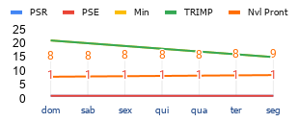
 | 15 | 7 | 1.00 | 1 | 1 | 0.1 | seg | 1 | 1 | 15 | 15 | 1 | 1 | 3.431518868 | 3.076984349 | -0.3545345196 | 15 | C.Med | 1.79 | 150.26 | 9 |  |  | 0.8 | 1.3 | 0.8
 | 16 |  | 1.00 | 1 | 1 | 0.1 | ter | 1 | 1 | 16 | 16 | 1 | 1 | 3.294258114 | 3.105908289 | -0.188349825 | 16 | 18.0 | 1.79 | 162.47 | 8 |  |  | 0.8 | 1.3 | 0.8
 | 17 |  | 1.00 | 1 | 1 | 0.1 | qua | 1 | 1 | 17 | 17 | 1 | 1 | 3.150134321 | 3.111795751 | -0.0383385702 | 17 | TT min | 1.78 | 174.66 | 8 |  |  | 0.8 | 1.3 | 0.8
 | 18 |  | 1.00 | 1 | 1 | 0.1 | qui | 1 | 1 | 18 | 18 | 1 | 1 | 3.001892706 | 3.097165227 | 0.09527252075 | 18 | 105 | 1.78 | 186.85 | 8 |  |  | 0.8 | 1.3 | 0.8
 | 19 |  | 1.00 | 1 | 1 | 0.1 | sex | 1 | 1 | 19 | 19 | 2 | 1 | 2.851798071 | 3.064501436 | 0.2127033649 | 19 | 15 | 1.78 | 199.03 | 8 |  |  | 0.8 | 1.3 | 0.8
 | 20 |  | 1.00 | 1 | 1 | 0.1 | sab | 1 | 1 | 20 | 20 | 2 | 1 | 2.701703435 | 3.016205004 | 0.3145015684 | 20 |  | 0.14 | 16.83 | 8 |  |  | 0.8 | 1.3 | 0.8
 | 21 |  | 1.00 | 1 | 1 | 0.1 | dom | 1 | 1 | 21 | 21 | 2 | 1 | 2.553109746 | 2.954556791 | 0.4014470441 | 21 |  | 1.77 | 223.37 | 8 |  |  | 0.8 | 1.3 | 0.8 | Pearson PSE PSR |  | #DIV/0! | Pearson PSE Sono | #DIV/0! |  | Pearson PSR Sono |  | #DIV/0!
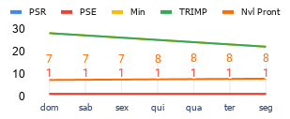
 | 22 | 7 | 1.00 | 1 | 1 | 0.1 | seg | 1 | 1 | 22 | 22 | 2 | 2 | 2.407217761 | 2.881693869 | 0.4744761084 | 22 | C.Med | 1.77 | 235.54 | 8 |  |  | 0.8 | 1.3 | 0.8
 | 23 |  | 1.00 | 1 | 1 | 0.1 | ter | 1 | 1 | 23 | 23 | 2 | 2 | 2.264973075 | 2.799594702 | 0.5346216269 | 23 | 25.0 | 1.77 | 247.70 | 8 |  |  | 0.8 | 1.3 | 0.8
 | 24 |  | 1.00 | 1 | 1 | 0.1 | qua | 1 | 1 | 24 | 24 | 2 | 2 | 2.127105149 | 2.71007148 | 0.5829663315 | 24 | TT min | 1.77 | 259.86 | 8 |  |  | 0.8 | 1.3 | 0.8
 | 25 |  | 1.00 | 1 | 1 | 0.1 | qui | 1 | 1 | 25 | 25 | 2 | 2 | 1.994161077 | 2.614767984 | 0.6206069068 | 25 | 175 | 1.77 | 272.02 | 8 |  |  | 0.8 | 1.3 | 0.8
 | 26 |  | 1.00 | 1 | 1 | 0.1 | sex | 1 | 1 | 26 | 26 | 2 | 2 | 1.866534768 | 2.515161607 | 0.6486268386 | 26 | 25 | 1.77 | 284.17 | 7 |  |  | 0.8 | 1.3 | 0.8
 | 27 |  | 1.00 | 1 | 1 | 0.1 | sab | 1 | 1 | 27 | 27 | 2 | 2 | 1.74449211 | 2.412568465 | 0.6680763545 | 27 |  | 1.76 | 296.32 | 7 |  |  | 0.8 | 1.3 | 0.8
 | 28 |  | 1.00 | 1 | 1 | 0.1 | dom | 1 | 1 | 28 | 28 | 2 | 2 | 1.628192636 | 2.308150707 | 0.6799580708 | 28 |  | 1.76 | 308.47 | 7 |  |  | 0.8 | 1.3 | 0.8
Monotonia
 |  |  |  |  |  |  |  |  |  |  |  |  |  |  |  |  |  |  |  |  |  |  |  |  |  |  | Pearson PSE PSR |  | #DIV/0! | Pearson PSE Sono | #DIV/0! |  | Pearson PSR Sono |  | #DIV/0!
 |  |  |  |  |  |  |  |  |  |  |  |  |  |  |  |  |  |  |  |  |  |  |  |  |  |  | AVALIAÇÃO CICLO

 |  |  |  |  |  |  |  |  |  |  |  |  |  |  |  |  |  |  |  |  |  |  |  |  |  |  | Pearson PSE PSR |  | #DIV/0! | Pearson PSE Sono | #DIV/0! | Pearson PSR Sono |  | 1.00

 |  |  |  |  |  |  |  |  |  |  |  |  |  |  |  |  |  |  |  |  |  |  |  |  |  |  | Pearson TSS e TSS Cronico |  |  | 1.00

Registro dor
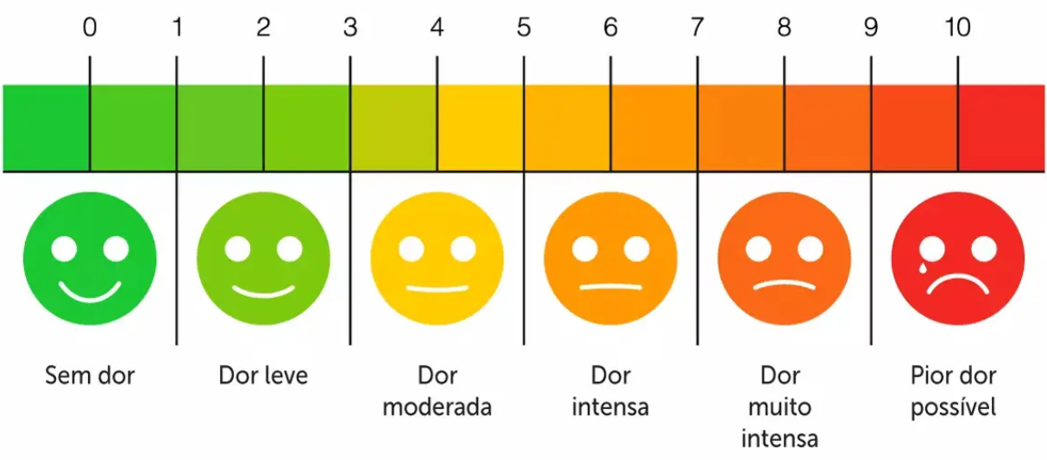
data | escala dor manhã | escala de dor meio dia | escala dor noitinha
20/05/2024
21/05/2024
22/05/2024
23/05/2024
24/05/2024
25/05/2024
26/05/2024
27/05/2024
28/05/2024
29/05/2024
30/05/2024
31/05/2024
01/06/2024
02/06/2024
03/06/2024
04/06/2024
05/06/2024
06/06/2024
07/06/2024
08/06/2024
09/06/2024
10/06/2024
11/06/2024
12/06/2024
13/06/2024
14/06/2024
15/06/2024
16/06/2024
17/06/2024
18/06/2024
19/06/2024

X
PSR e PSE
ATL, CTL e TSB
TSS e TSS Cronico
TRIMP
data | treino | Dia semana | dias de treino | avaliação sono | % Rec Sono | % Recup. sono | PSR | PSE | Min | TRIMP | TSS | TSS Cronico | ATL | CTL | TSB | soma diaria | Soma Semanal | Mono | lim inferior | lim superior | Fator esc. TSS
2024-05-13 | 1 | seg | 3 |  | 87 | 8.7 | 9 | 6 | 58 | 348 | 202 | 96 | 3.48 | 0 | 0 | 348 | 1164 | 0 | 0.8 | 1.3 | 0.8
2024-05-14 | 2 | ter |  |  | 64 | 6.4 | 6 | 6 | 71 | 426 | 247 | 68 | 4.26 | 0 | 0 | 426 | C.Med | 0 | 0.8 | 1.3
2024-05-15 | 3 | qua |  |  | 82 | 8.2 | 8 | 6 | 65 | 390 | 226 | 32 | 3.9 | 0 | 0 | 390 | 166.3 | 0 | 0.8 | 1.3
 | 4 | qui |  |  | 0 | 0 | 0 | 0 | 0 | 0 | 0 | 0 | 0 | 0 | 0 | 0 |  | 0 | 0.8 | 1.3
 | 5 | sex |  |  | 0 | 0 | 0 | 0 | 0 | 0 | 0 | 0 | 0 | 0 | 0 | 0 |  | 0 | 0.8 | 1.3
 | 6 | sab |  |  | 0 | 0 | 0 | 0 | 0 | 0 | 0 | 0 | 0 | 0 | 0 | 0 |  | 0 | 0.8 | 1.3
PSR e PSE
ATL, CTL e TSB
TSS e TSS Cronico
TRIMP
 | 7 | dom |  |  | 0 | 0 | 0 | 0 | 0 | 0 | 0 | 0 | 0 | 1.662857143 | 1.662857143 | 0 |  | 0.7970905233 | 0.8 | 1.3 |  | Pearson PSE PSR | 0.98 | Pearson PSE Sono | 0.99 | Pearson PSR Sono | 1.00
 | 8 | seg | 0 |  | 0 | 0 | 0 | 0 | 0 | 0 | 0 | 96 | 0 | 1.165714286 | 1.165714286 | 0 | 0 | 0 | 0.8 | 1.3
 | 9 | ter |  |  | 0 | 0 | 0 | 0 | 0 | 0 | 0 | 68 | 0 | 0.5571428571 | 0.5571428571 | 0 | C.Med | 0 | 0.8 | 1.3
 | 10 | qua |  |  | 0 | 0 | 0 | 0 | 0 | 0 | 0 | 32 | 0 | 0 | 0 | 0 | 0.0 | 0 | 0.8 | 1.3
 | 11 | qui |  |  | 0 | 0 | 0 | 0 | 0 | 0 | 0 | 0 | 0 | 0 | 0 | 0 |  | 0 | 0.8 | 1.3
 | 12 | sex |  |  | 0 | 0 | 0 | 0 | 0 | 0 | 0 | 0 | 0 | 0 | 0 | 0 |  | 0 | 0.8 | 1.3
 | 13 | sab |  |  | 0 | 0 | 0 | 0 | 0 | 0 | 0 | 0 | 0 | 0 | 0 | 0 |  | 0 | 0.8 | 1.3
% Recup. sono, PSR e PSE
ATL, CTL e TSB
TSS e TSS Cronico
TRIMP
 | 14 | Dom |  |  | 0 | 0 | 0 | 0 | 0 | 0 | 0 | 0 | 0 | 0 | 0 | 0 |  | #DIV/0! | 0.8 | 1.3 |  | Pearson PSE PSR | #DIV/0! | Pearson PSE Sono | #DIV/0! | Pearson PSR Sono | #DIV/0!
 | 15 | seg | 0 |  | 0 | 0 | 0 | 0 | 0 | 0 | 0 | 0 | 0 | 0 | 0 | 0 | 0 | 0 | 0.8 | 1.3
 | 16 | ter |  |  | 0 | 0 | 0 | 0 | 0 | 0 | 0 | 0 | 0 | 0 | 0 | 0 | C.Med | 0 | 0.8 | 1.3
 | 17 | qua |  |  | 0 | 0 | 0 | 0 | 0 | 0 | 0 | 0 | 0 | 0 | 0 | 0 | 0.0 | 0 | 0.8 | 1.3
 | 18 | qui |  |  | 0 | 0 | 0 | 0 | 0 | 0 | 0 | 0 | 0 | 0 | 0 | 0 |  | 0 | 0.8 | 1.3
 | 19 | sex |  |  | 0 | 0 | 0 | 0 | 0 | 0 | 0 | 0 | 0 | 0 | 0 | 0 |  | 0 | 0.8 | 1.3
 | 20 | sab |  |  | 0 | 0 | 0 | 0 | 0 | 0 | 0 | 0 | 0 | 0 | 0 | 0 |  | 0 | 0.8 | 1.3
% Recup. sono, PSR e PSE
ATL, CTL e TSB
TSS e TSS Cronico
TRIMP
 | 21 | Dom |  |  | 0 | 0 | 0 | 0 | 0 | 0 | 0 | 0 | 0 | 0 | 0 | 0 |  | #DIV/0! | 0.8 | 1.3 |  | Pearson PSE PSR | #DIV/0! | Pearson PSE Sono | #DIV/0! | Pearson PSR Sono | #DIV/0!
 | 22 | seg | 0 |  | 0 | 0 | 0 | 0 | 0 | 0 | 0 | 0 | 0 | 0 | 0 | 0 | 0 | 0 | 0.8 | 1.3
 | 23 | ter |  |  | 0 | 0 | 0 | 0 | 0 | 0 | 0 | 0 | 0 | 0 | 0 | 0 | C.Med | 0 | 0.8 | 1.3
 | 24 | qua |  |  | 0 | 0 | 0 | 0 | 0 | 0 | 0 | 0 | 0 | 0 | 0 | 0 | 0.0 | 0 | 0.8 | 1.3
 | 25 | qui |  |  | 0 | 0 | 0 | 0 | 0 | 0 | 0 | 0 | 0 | 0 | 0 | 0 |  | 0 | 0.8 | 1.3
 | 26 | sex |  |  | 0 | 0 | 0 | 0 | 0 | 0 | 0 | 0 | 0 | 0 | 0 | 0 |  | 0 | 0.8 | 1.3
 | 27 | sab |  |  | 0 | 0 | 0 | 0 | 0 | 0 | 0 | 0 | 0 | 0 | 0 | 0 |  | 0 | 0.8 | 1.3
 | 28 | Dom |  |  | 0 | 0 | 0 | 0 | 0 | 0 | 0 | 0 | 0 | 0 | 0 | 0 |  | #DIV/0! | 0.8 | 1.3 |  | Pearson PSE PSR | #DIV/0! | Pearson PSE Sono | #DIV/0! | Pearson PSR Sono | #DIV/0!
 |  |  |  |  |  |  |  |  |  |  |  |  |  |  |  |  |  | 0
PSR e PSE e SONO
 |  |  |  |  |  |  |  |  |  |  |  |  |  |  |  |  |  | 0 |  |  |  | AVALIAÇÃO CICLO
 |  |  |  |  |  |  |  |  |  |  |  |  |  |  |  |  |  | 0
 |  |  |  |  |  |  |  |  |  |  |  |  |  |  |  |  |  | 0
 |  |  |  |  |  |  |  |  |  |  |  |  |  |  |  |  |  | 0
 |  |  |  |  |  |  |  |  |  |  |  |  |  |  |  |  |  | 0
 |  |  |  |  |  |  |  |  |  |  |  |  |  |  |  |  |  | 0
 |  |  |  |  |  |  |  |  |  |  |  |  |  |  |  |  |  | 0
 |  |  |  |  |  |  |  |  |  |  |  |  |  |  |  |  |  | 0
 |  |  |  |  |  |  |  |  |  |  |  |  |  |  |  |  |  | 0
 |  |  |  |  |  |  |  |  |  |  |  |  |  |  |  |  |  | 0
 |  |  |  |  |  |  |  |  |  |  |  |  |  |  |  |  |  | 0 |  |  |  | Pearson PSE PSR | 0.99 | Pearson PSE Sono | 0.99
TSS e TSS Cronico
 |  |  |  |  |  |  |  |  |  |  |  |  |  |  |  |  |  | 0
 |  |  |  |  |  |  |  |  |  |  |  |  |  |  |  |  |  | 0

 |  |  |  |  |  |  |  |  |  |  |  |  |  |  |  |  |  |  |  |  |  | Pearson TSS e TSS Cronico |  | 0.59
ATL, CTL e TSB

